Solicitud gráfica
 | Área: | Matemáticas |  |  | Fecha:
 | Grado: | 9 |  |  | 2016-02-22
 | Título del tema: | Funciones exponenciales y funciones logarítmicas |  |  | ¿Cuaderno de estudio o recurso? | Recurso
 | Editor: |  |  |  | Motor del recurso | M8A

 | Código guión o recurso: | MA_09_07_REC80 | ← Para determinar este código, visite la hoja de Ayuda
 |  |  |  |  | ESPECIFICACIÓN DE ARCHIVOS A ENTREGAR
Núm. | Archivo Shutterstock o ruta en web | Imagen para: | Tipo | Ubicación de la imagen en el recurso M8A | Nombre imagen SMALL | Tamaño imagen SMALL | Nombre imagen ZOOM | Tamaño imagen ZOOM | Descripción | Observaciones
IMG01 |  | Recurso M8A | Ilustración | Contenido | MA_09_07_REC80_IMG01n.png | 286 x 286 px | MA_09_07_REC80_IMG01a.png | 500 x 500 px | Pregunta uno, gráfica función exponencial creciente. | 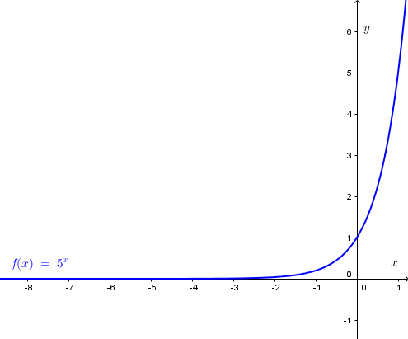
IMG02 |  | Recurso M8A | Ilustración | Contenido | MA_09_07_REC80_IMG02n.png | 286 x 286 px | MA_09_07_REC80_IMG02a.png | 500 x 500 px | Pregunta dos, gráfica función exponencial creciente. | 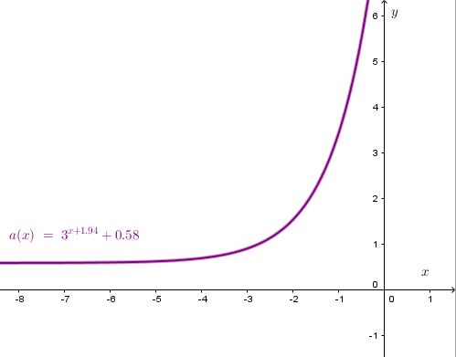
IMG03 |  | Recurso M8A | Ilustración | Contenido | MA_09_07_REC80_IMG03n.png | 286 x 286 px | MA_09_07_REC80_IMG03a.png | 500 x 500 px | Pregunta tres, gráfica función exponencial decreciente. | 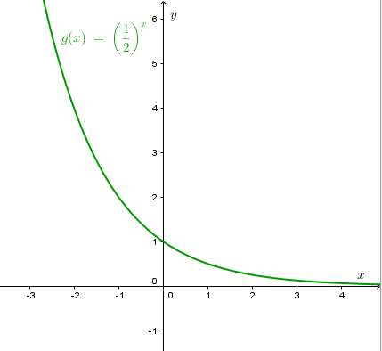
IMG04 |  | Recurso M8A | Ilustración | Contenido | MA_09_07_REC80_IMG04n.png | 286 x 286 px | MA_09_07_REC80_IMG04a.png | 500 x 500 px | Pregunta cuatro, fórmula función exponencial creciente. | 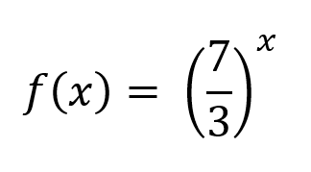
IMG05 |  | Recurso M8A | Ilustración | Contenido | MA_09_07_REC80_IMG05n.png | 286 x 286 px | MA_09_07_REC80_IMG05a.png | 500 x 500 px | Pregunta cinco, fórmula función exponencial decreciente. | 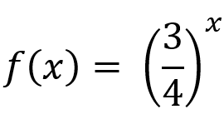
IMG06 |  | Recurso M8A | Ilustración | Contenido | MA_09_07_REC80_IMG06n.png | 286 x 286 px | MA_09_07_REC80_IMG06a.png | 500 x 500 px | Pregunta seis. Función exponencial creciente. | 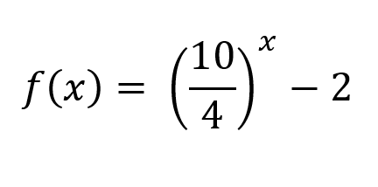
IMG07 |  | Recurso M8A | Ilustración | Contenido | MA_09_07_REC80_IMG07n.png | 286 x 286 px | MA_09_07_REC80_IMG07a.png | 500 x 500 px | Pregunta siete. Función exponencial creciente. | 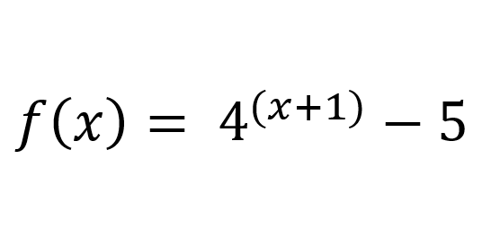
IMG08 |  | Recurso M8A | Ilustración | Contenido | MA_09_07_REC80_IMG08n.png | 286 x 286 px | MA_09_07_REC80_IMG08a.png | 500 x 500 px | Pregunta ocho. Fórmula función exponencial creciente. | 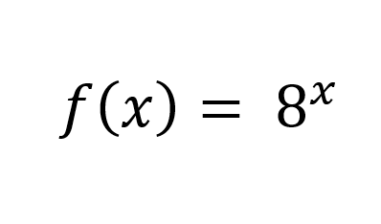
IMG09 |  | Recurso M8A | Ilustración | Contenido | MA_09_07_REC80_IMG09n.png | 286 x 286 px | MA_09_07_REC80_IMG09a.png | 500 x 500 px | Pregunta nueve. Fórmula función exponencial decreciente. | 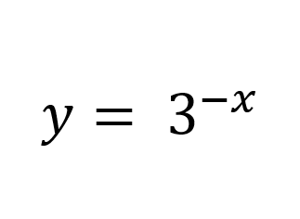
IMG10 |  | Recurso M8A | Ilustración | Contenido | MA_09_07_REC80_IMG10n.png | 286 x 286 px | MA_09_07_REC80_IMG10a.png | 500 x 500 px | Pregunta nueve. Gráfica función exponencial decreciente. | 